129 通院者率（人口千人当たり）
129 通院者率（人口千人当たり）

 | 時点 2022(R4)年（３年毎）
 | 単位 人 |  |  |  |  |  |  |  | 偏差値 |  | 44.7
順位 |  | 都道府県名 |  | 数 値 |  |  | 順位 | 都道府県名 |  | 数 値

 |  | 0 | 全 国 |  | 417.3 | 0.0 | 24 | 0 | 広 島 |  | 433.4
1 |  | 0 | 秋 田 |  | 496.2 | 0.0 | 25 | 0 | 長 野 |  | 432.9
2 |  | 0 | 岩 手 |  | 490.8 | 0.0 | 26 | 0 | 栃 木 |  | 432.8
3 |  | 0 | 山 形 |  | 485.2 | 0.0 | 27 | 0 | 静 岡 |  | 432.6
4 |  | 0 | 高 知 |  | 479.3 | 0.0 | 28 | 0 | 香 川 |  | 432.4
5 |  | 0 | 山 口 |  | 477.1 | 0.0 | 29 | 0 | 愛 媛 |  | 432.1
6 |  | 0 | 青 森 |  | 470.4 | 0.0 | 30 | 0 | 茨 城 |  | 431.5
7 |  | 0 | 北海道 |  | 469.7 | 0.0 | 31 | 0 | 京 都 |  | 431.2
8 |  | 0 | 長 崎 |  | 468.6 | 0.0 | 32 | 0 | 滋 賀 |  | 430.5
9 |  | 0 | 宮 城 |  | 461.2 | 0.0 | 33 | 0 | 鹿児島 |  | 429.8
10 |  | 0 | 佐 賀 |  | 460.4 | 0.0 | 34 | 0 | 富 山 |  | 427.6
11 |  | 0 | 熊 本 |  | 459.5 | 0.0 | 35 | 0 | 鳥 取 |  | 425.2
12 |  | 0 | 福 島 |  | 458.6 | 0.0 | 36 | 0 | 福 井 |  | 421.3
13 |  | 0 | 和歌山 |  | 454.3 | 0.0 | 37 | ◎ | 千 葉 |  | 419.5
14 |  | 0 | 新 潟 |  | 453.2 | 0.0 | 38 | 0 | 山 梨 |  | 416.0
15 |  | 0 | 兵 庫 |  | 449.8 | 0.0 | 39 | 0 | 群 馬 |  | 415.8
15 |  | 0 | 大 分 |  | 449.8 | 0.0 | 40 | 0 | 福 岡 |  | 415.1
17 |  | 0 | 岐 阜 |  | 444.9 | 0.0 | 41 | 0 | 石 川 |  | 411.9
18 |  | 0 | 岡 山 |  | 443.2 | 0.0 | 42 | 0 | 大 阪 |  | 403.3
19 |  | 0 | 奈 良 |  | 442.2 | 0.0 | 43 | 0 | 愛 知 |  | 387.0
20 |  | 0 | 宮 崎 |  | 440.0 | 0.0 | 44 | 0 | 神奈川 |  | 376.9
21 |  | 0 | 三 重 |  | 439.1 | 0.0 | 45 | 0 | 埼 玉 |  | 366.4
22 |  | 0 | 島 根 |  | 437.5 | 0.0 | 46 | 0 | 東 京 |  | 363.7
23 |  | 0 | 徳 島 |  | 435.4 | 0.0 | 47 | 0 | 沖 縄 |  | 358.5
通院者率 （人口千人当たり）
北海道 | 469.7
青 森 | 470.4
岩 手 | 490.8
宮 城 | 461.2
秋 田 | 496.2
山 形 | 485.2
福 島 | 458.6
茨 城 | 431.5
栃 木 | 432.8
群 馬 | 415.8
埼 玉 | 366.4
千 葉 | 419.5
東 京 | 363.7
神奈川 | 376.9
新 潟 | 453.2
富 山 | 427.6
石 川 | 411.9
福 井 | 421.3
山 梨 | 416
長 野 | 432.9
岐 阜 | 444.9
静 岡 | 432.6
愛 知 | 387
三 重 | 439.1
滋 賀 | 430.5
京 都 | 431.2
大 阪 | 403.3
兵 庫 | 449.8
奈 良 | 442.2
和歌山 | 454.3
鳥 取 | 425.2
島 根 | 437.5
岡 山 | 443.2
広 島 | 433.4
山 口 | 477.1
徳 島 | 435.4
香 川 | 432.4
愛 媛 | 432.1
高 知 | 479.3
福 岡 | 415.1
佐 賀 | 460.4
長 崎 | 468.6
熊 本 | 459.5
大 分 | 449.8
宮 崎 | 440
鹿児島 | 429.8
沖 縄 | 358.5

千葉県の推移
平成22年 | 351.7 | 44
平成25年 | 371.5 | 31
平成28年 | 396.2 | 22
令和元年 | 399.1 | 30
令和4年 | 419.5 | 37
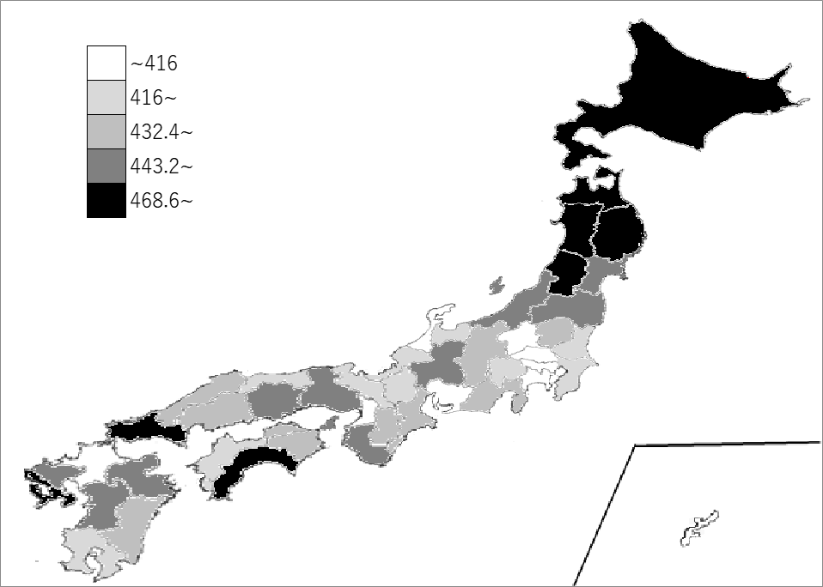

《備 考》 ・資料出所 厚生労働省「国民生活基礎調査」

